鎖模夾頭
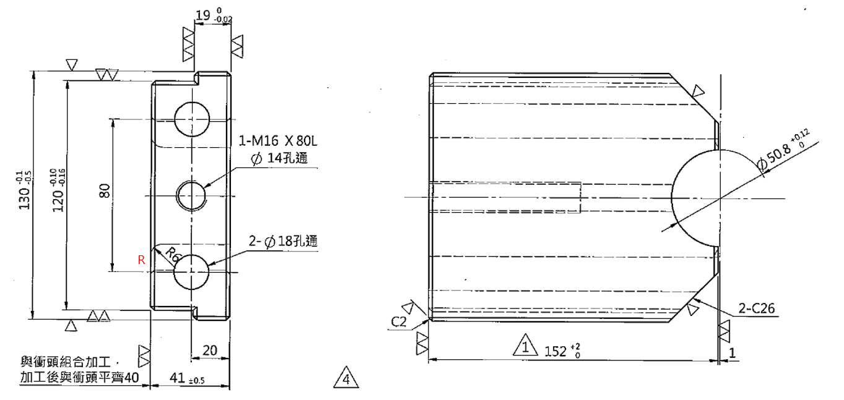
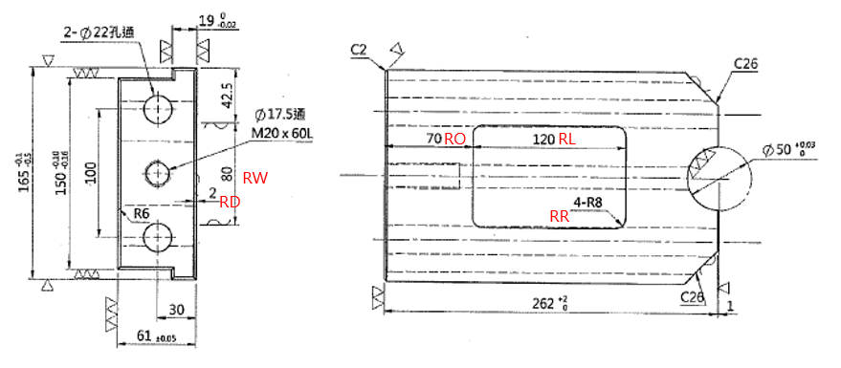
 | 302B16 | 322B16 | 342B16 | 372B16 | 392B16 | 412B16 | 43B0016 | 45B0016 | 47B0016
W | 115 | 130 | 140 | 156 | 156 | 165 | 190 | 200 | 200
w | 100 | 120 | 130 | 140 | 140 | 150 | 170 | 180 | 180
T | 41 | 41 | 46 | 46 | 51 | 61 | 60 | 60 | 60
t | 19 | 19 | 19 | 19 | 19 | 19 | 19 | 19 | 19
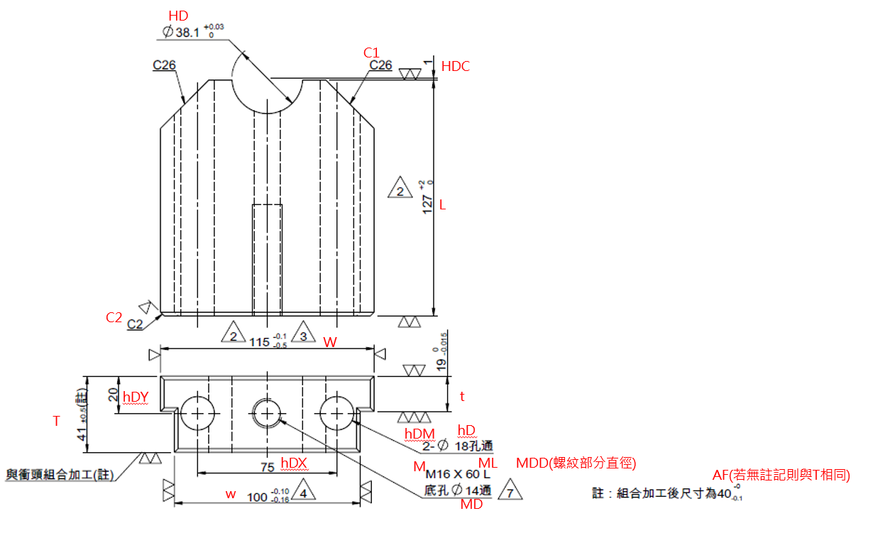
L | 127 | 152 | 177 | 202 | 232 | 262 | 292 | 327 | 362
HD | 38.1 | 50.8 | 50.8 | 50.8 | 50.8 | 50 | 65 | 65 | 65
HDC | 1 | 1 | 1 | 1 | 1 | 1 | 1 | 1 | 1
hDM | 2 | 2 | 2 | 2 | 2 | 2 | 2 | 2 | 2
hD | 18 | 18 | 22 | 23 | 22 | 22 | 22 | 22 | 22
hDX | 75 | 80 | 90 | 96 | 96 | 100 | 120 | 125 | 125
hDY | 20 | 20 | 22.5 | 22.5 | 25 | 30 | 30 | 30 | 30
M | M16 | M16 | M16 | M16 | M20 | M20 | M20 | M20 | M20
MDD | 16 | 16 | 16 | 16 | 20 | 20 | 20 | 20 | 20
ML | 60 | 80 | 60 | 50 | 60 | 60 | 60 | 60 | 60
MD | 14 | 14 | 14 | 14 | 17.5 | 17.5 | 17.5 | 17.5 | 17.5
C1 | 26 | 26 | 26 | 26 | 26 | 26 | 35 | 35 | 35
C2 | 2 | 2 | 2 | 2 | 2 | 2 | 2 | 2 | 2
R | 0 | 6 | 6 | 6 | 6 | 6 | 10 | 10 | 10
AF | 40 | 40 | 45 | 45 | 50 | 60 | 60 | 60 | 60
RW | 0 | 0 | 0 | 0 | 0 | 80 | 0 | 0 | 0
RL | 0 | 0 | 0 | 0 | 0 | 120 | 0 | 0 | 0
RD | 0 | 0 | 0 | 0 | 0 | 2 | 0 | 0 | 0
RO | 0 | 0 | 0 | 0 | 0 | 70 | 0 | 0 | 0
RR | 0 | 0 | 0 | 0 | 0 | 8 | 0 | 0 | 0

